المؤشرات الكلية

سوق العراق للاوراق المالية
جلسة الاحد 2026/5/3 |  |  |  | تقرير أسعار الأسهم المتداولة لسوق العراق للأوراق المالية
الجلسة (76)
الاسهم المتداولة المدرجة و OTC |  |  | 737,825,533 |  |  | قيمة الأسهم المتداولة المدرجة و OTC |  | 951,402,034 |  |  | صفقات الشركات المدرجة وOTC | 1083
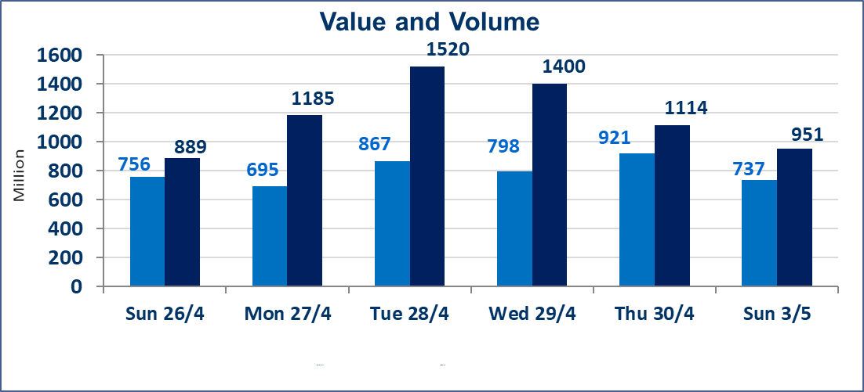
المؤشر60 ISX اليوم | 985.44 |  | نقطة |  |  | المؤشر15 ISX اليوم | 1260.56 | نقطة
المؤشر 60 ISX السابق | 983.02 |  | نقطة |  |  | المؤشر 15 ISX السابق | 1255.54 | نقطة
نسبة التغير | 0.25 |  | % |  |  | نسبة التغير | 0.40 | %
عدد النقاط | 2.42 |  | نقطة |  |  | عدد النقاط | 5.02 | نقطة

الشركات المدرجة | 104 | OTC | 14 | 118 |  | الشركات غير المتداولة المدرجة | 36 | OTC | 13 | 49
الشركات المتداولة | 57 | OTC | 1 | 58 |  | الشركات المرتفعة |  |  | 15
شركات الهيئة العامة |  |  |  | 2 |  | الشركات المنخفضة |  |  | 5
الموقوفة بقرار من هيأة الأوراق المالية |  |  |  | 9
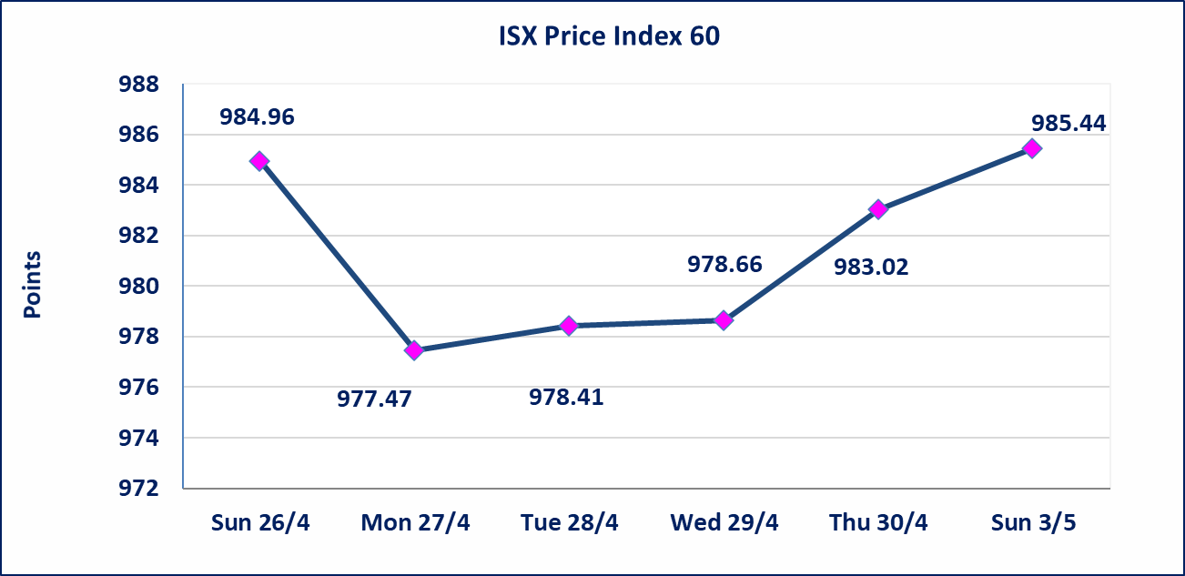
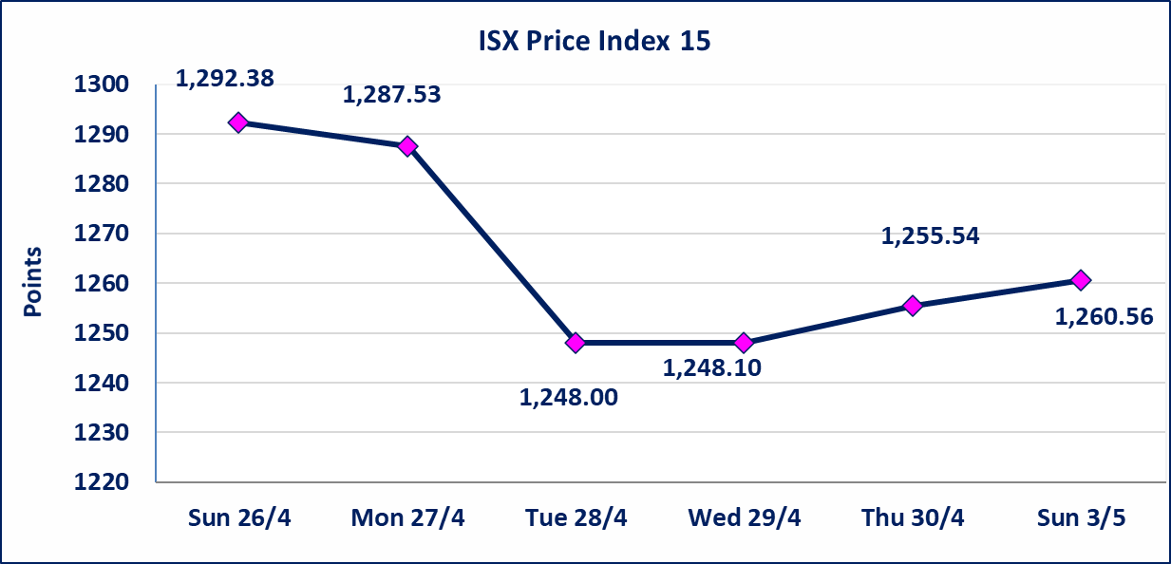

الحد الأعلى والادنى للتغير في السعر | نسبة التغير في كافة المنصات (5%) إرتفاعاً وإنخفاضاً من سعر الاغلاق السابق.
Web site : www.isx-iq.net E-mail : info-isx@isx-iq.net |  |  |  |  | 07834000034 - 07711211522 : ص . ب :3607 العلوية الهاتف |  |  |  |  |  | بغداد /الكرادة/ قرب المسرح الوطني /مجاور مصرف الخليج التجاري

نسبة التغير
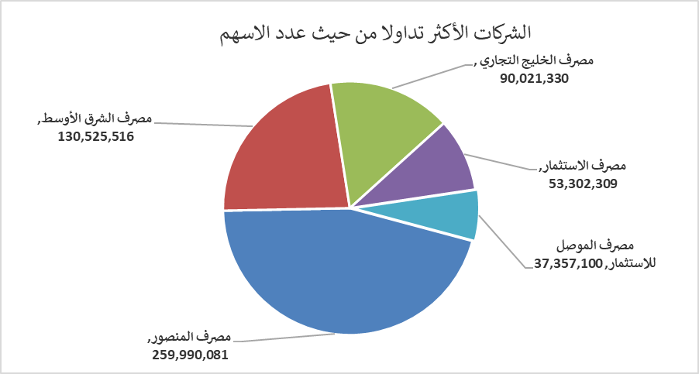
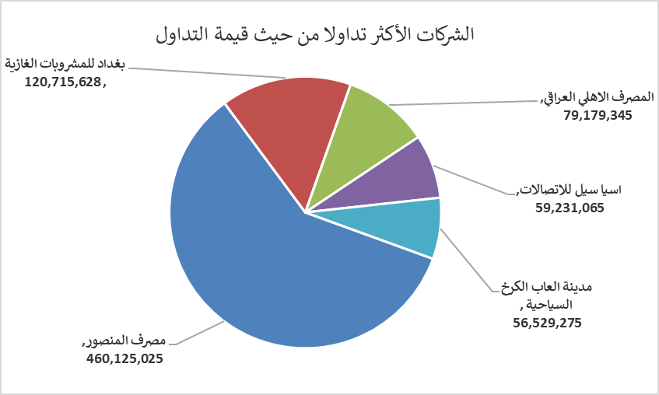
الشركات الأكثر ارتفاعاً وانخفاضاً
جلسة الاحد 2026/5/3

نسبة التغير لاسعار الاغلاق الاكثر ارتفاعاً |  |  |  | نسبة التغير لاسعار الاغلاق الاكثر انخفاضاً
اسم الشركة | اغلاق | التغير(%) | الاسهم المتداولة | اسم الشركة | اغلاق | التغير (%) | الاسهم المتداولة
الامين للاستثمار المالي | 1.260 | 5.00 | 183,893 | مصرف الشرق الأوسط | 0.090 | -10.00 | 130,525,516
الخازر لانتاج المواد الانشائية | 1.300 | 4.84 | 5,255 | الصناعات الخفيفة | 1.210 | -0.82 | 2,517,100
مصرف الاقتصاد للاستثمار | 0.230 | 4.55 | 31,678,170 | الخاتم للاتصالات | 3.670 | -0.81 | 364,165
رحاب كربلاء للمقاولات | 0.620 | 3.33 | 3,956 | بغداد العراق للنقل العام | 23.320 | -0.34 | 463,551
مصرف الخليج التجاري | 0.360 | 2.86 | 90,021,330 | فندق فلسطين | 18.560 | -0.22 | 182,195

الشركات الاكثر نشاطا حسب الاسهم المتداولة (حجم التداول) |  |  |  | الشركات الاكثر نشاطا حسب القيمة المتداولة
اسم الشركة | اغلاق | التغير(%) | الاسهم المتداولة | اسم الشركة | اغلاق | التغير (%) | القيمة المتداولة
مصرف المنصور | 1.780 | 1.71 | 259,990,081 | مصرف المنصور | 1.780 | 1.71 | 460,125,025
مصرف الشرق الأوسط | 0.090 | -10.00 | 130,525,516 | بغداد للمشروبات الغازية | 6.160 | 0.00 | 120,715,628
مصرف الخليج التجاري | 0.360 | 2.86 | 90,021,330 | المصرف الاهلي العراقي | 4.080 | 0.25 | 79,179,345
مصرف الاستثمار | 0.230 | 0.00 | 53,302,309 | اسيا سيل للاتصالات | 16.800 | 0.90 | 59,231,065
مصرف الموصل للاستثمار | 0.140 | 0.00 | 37,357,100 | مدينة العاب الكرخ السياحية | 4.750 | 0.00 | 56,529,275

